Report
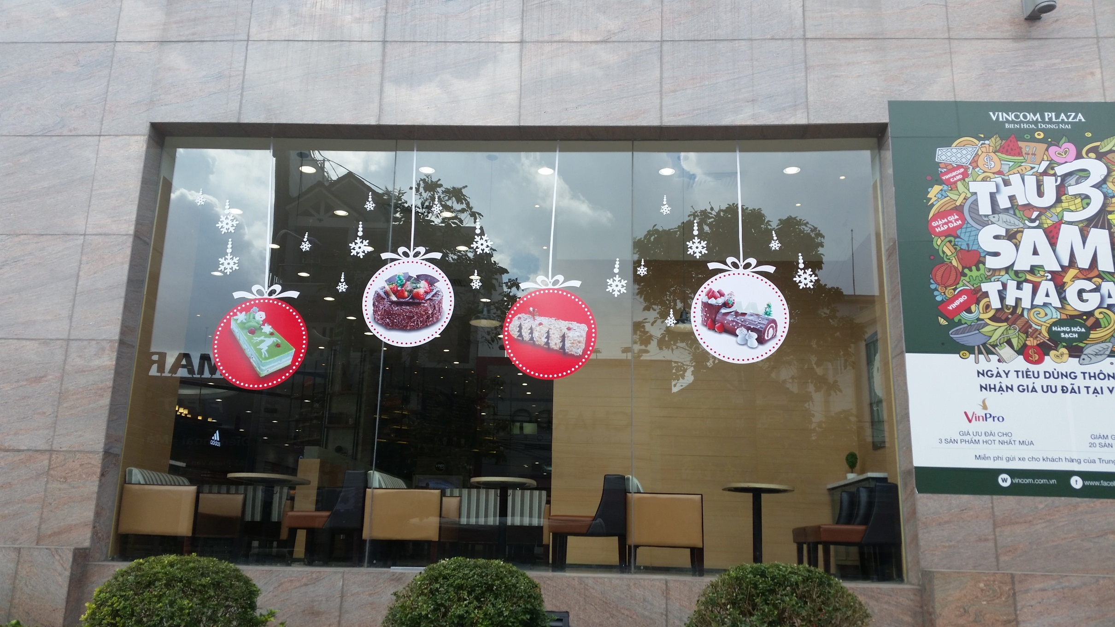
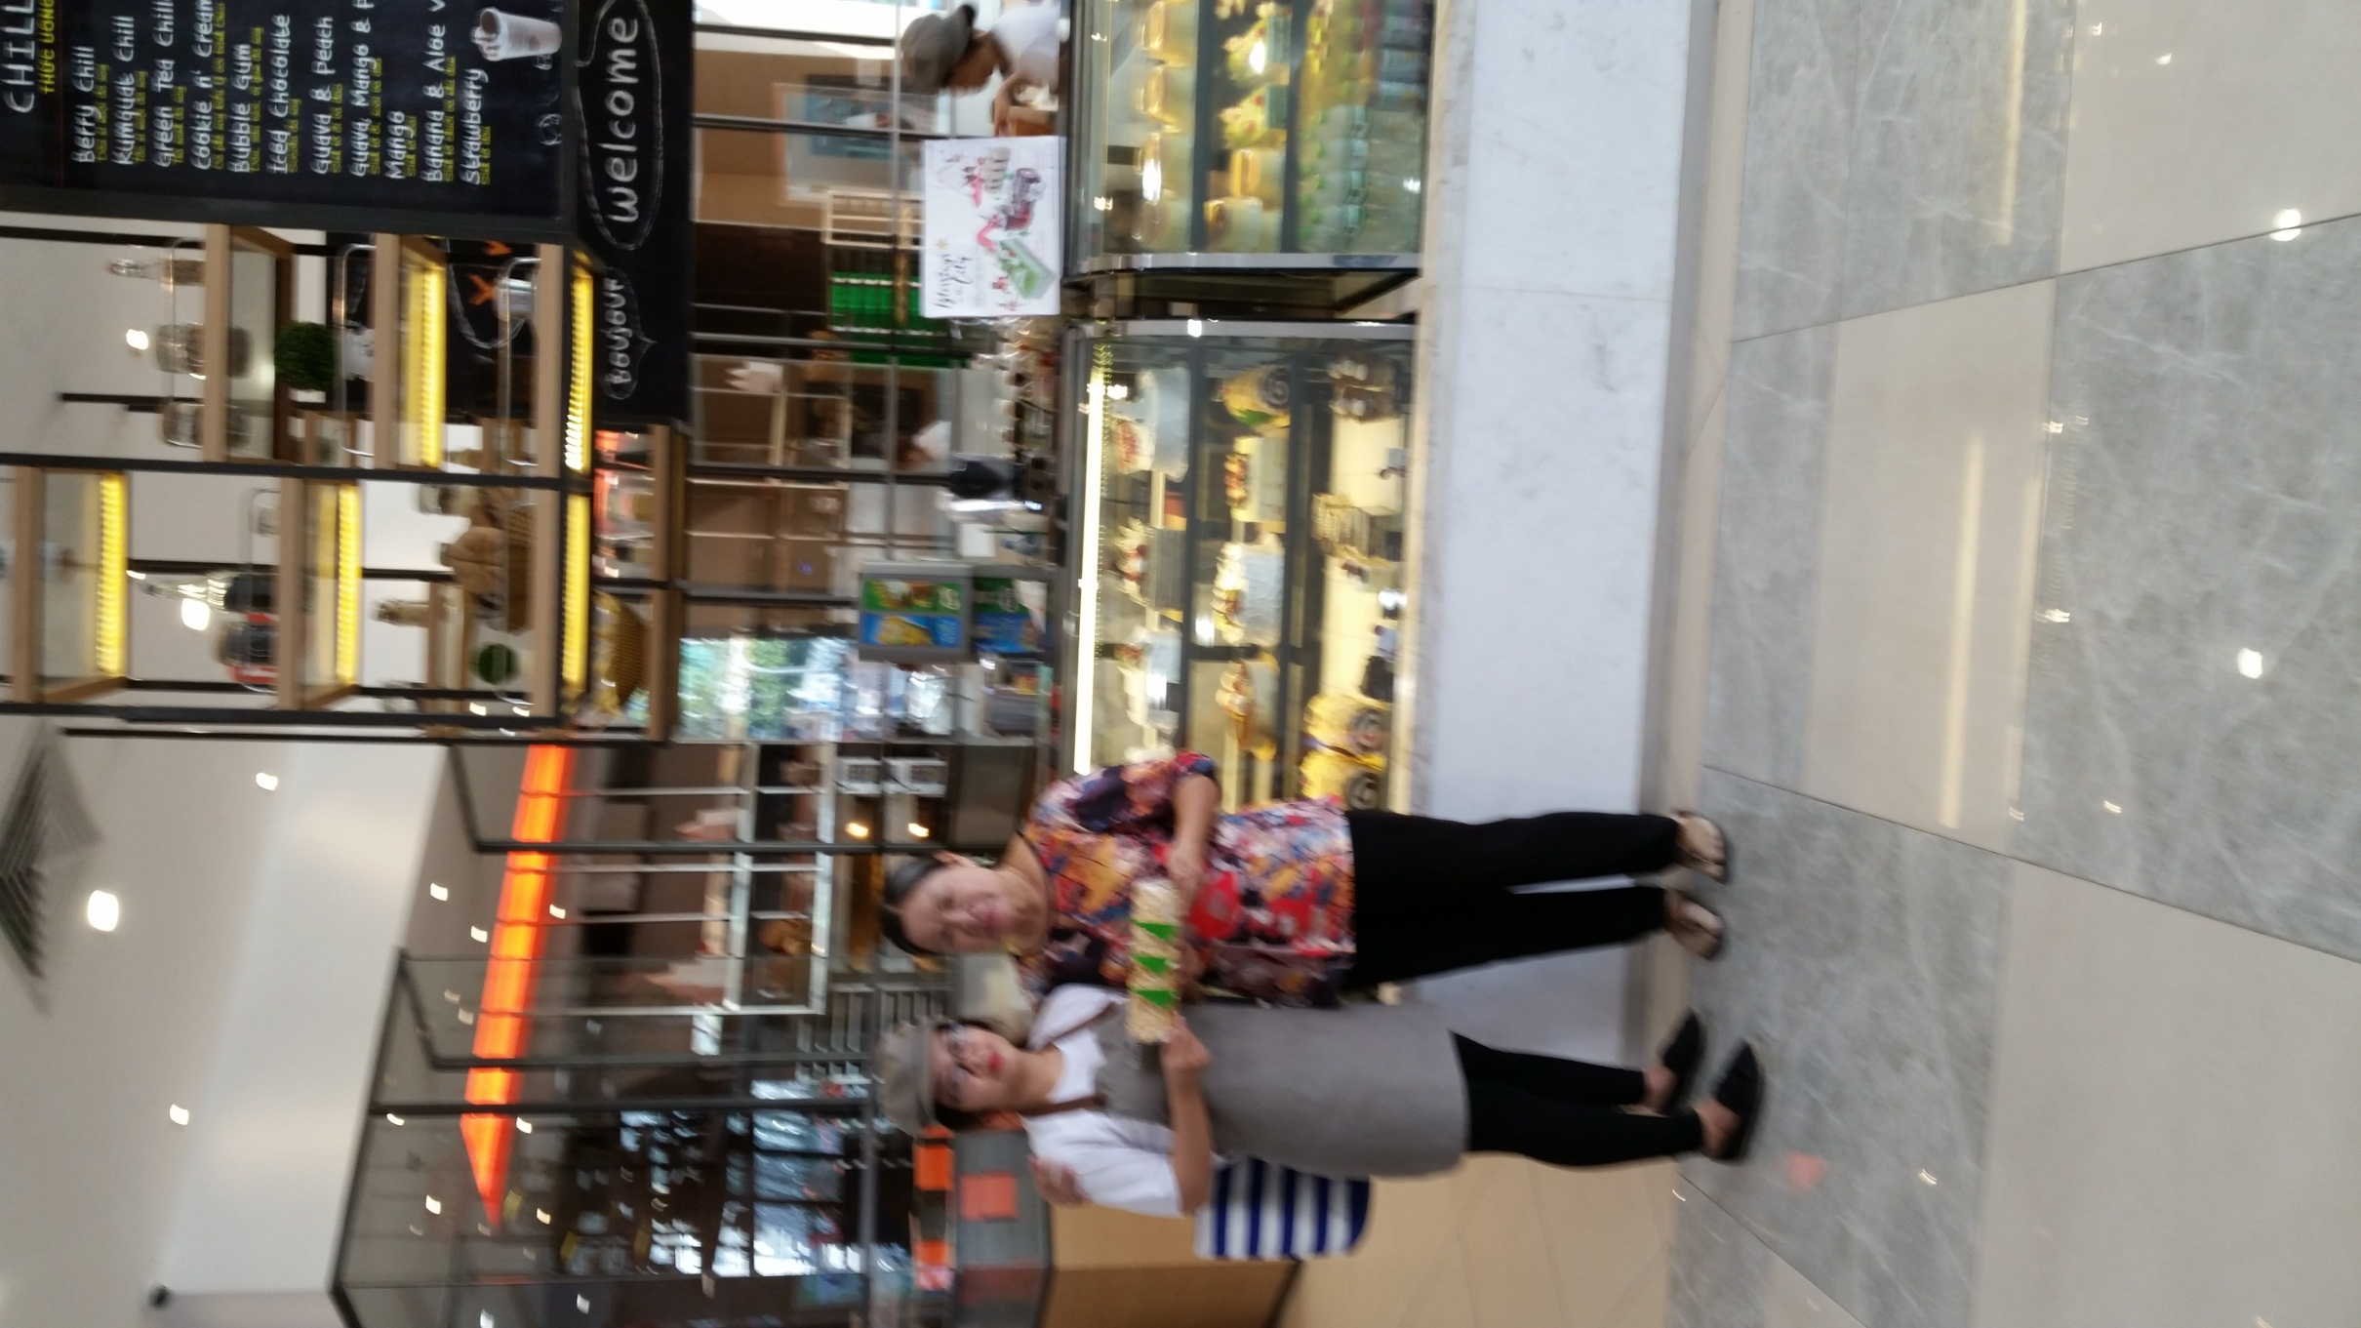
BÁO CÁO CHƯƠNG TRÌNH NOEL 2016

I. Doanh thu:

STT | Cửa hàng | Bun |  |  |  | Combo | Khúc cây (18-25) |  |  | Wholecake (1-25/12) |  | Sliced cake (1-25/12)
 |  | Snow man | Christmas ring | Custard Almond Choco | Yule Choco Donut |  | Merry Macha Macha | Choco Adventure | Hazelnut | Sin | Viet | Merry Macha Macha | Choco Adventure | Hazelnut | Set
1 | Aeon Binh Tan
2 | NTP
3 | VIVO
4 | VC
5 | QT
6 | Q2
7 | AEON TP
8 | PICO
9 | PXL
10 | TQD
11 | SGC
12 | Vũng Tàu
13 | Biên Hòa | 6,463,800 | 6,879,600 | 5,174,400 | 6,614,400 | 330 | 1,950,000 | 1,512,000 | 6,132,000 | 30,780,000 | 19,902,000 | 5,151,400 | 315,000 | 180,000 | 4,140,000
14 | Hà Nội
15 | Nha Trang
16 | Vinh

II. Khảo sát:

STT | Cửa hàng | 1. Sản phẩm bun nào bán chạy nhất, bán chậm nhất? | 2. Nước Thái Milk Tea có được ưa chuộng không? | 3. Sản phẩm bánh sliced cake, wholecake, khúc cây nào bán được nhất, bán không được nhất? | 4. Đối tượng khách hàng chủ yếu mua bánh bun, bánh cake/ wholecake? (nam, nữ, học sinh, sinh viên hay giới văn phòng? | 5. Chương trình nào (combo/ tặng thiệp/ early birds/ lucky draw) được khách thích/ quan tâm, chương trình nào không thu hút? | 6. Hình ảnh trang trí tại CH có thu hút hoặc cần chỉnh sửa gì? | 7. Hộp đựng bánh wholecake, cake có thu hút khách không? Có cần thay đổi mẫu mã không? | 8. Khách hàng có biết đến chương trình của mình trước không? Hay đến CH mới biết? | 9. Để tăng hiệu quả chương trình cho năm sau, cần đề xuất, lưu ý gì?
1 | Aeon Binh Tan
2 | NTP
3 | VIVO
4 | VC
5 | QT
6 | Q2
7 | AEON TP
8 | PICO
9 | PXL
10 | TQD
11 | SGC
12 | Vũng Tàu
13 | Biên Hòa |  | trung bình |  |  |  |  | Ít thu hút khách và cần thay đổi về hộp vuông | Đến CH khách mới biết
14 | Hà Nội
15 | Nha Trang
16 | Vinh

III. Hình ảnh thực tế:
1. Hình từng khu vực gồm Island bar, counter, tủ bánh kem.
2. Hình tổng thể 3 khu vực.
3. Hình dáng kiếng hoặc trang trí (nếu có).

